상품제안서
지니큐 휴대용 저주파 16단계 무선 온열 목 마사지기 | 상품코드: S47819

 |  |  |  |  |  |  | 02-713-8555 | www.synergygift.co.kr
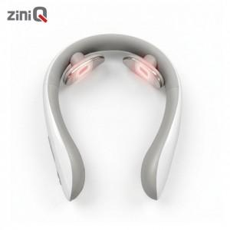

【상세/제작정보】

【인쇄/포장옵션】 | 레이저 / 포장지포장

【공급단가】 | 수량 | 50~ | 100~ | 300~ | 1,000~ | 3,000~
*VAT별도 | 단가 | 19,500원 | 18,450원 | 17,850원 | 17,100원 | 16,650원

【상품 URL】 | https://www.synergygift.co.kr:443/src/goods_detail.php?gdno=47819

